Lo que aprenderás
CLASE 2 - Miércoles 20 de Agosto

Clase 2 De 4
DASHBOARD PRODUCTIVIDAD

ÚNETE AL GRUPO DE WHATSAPP
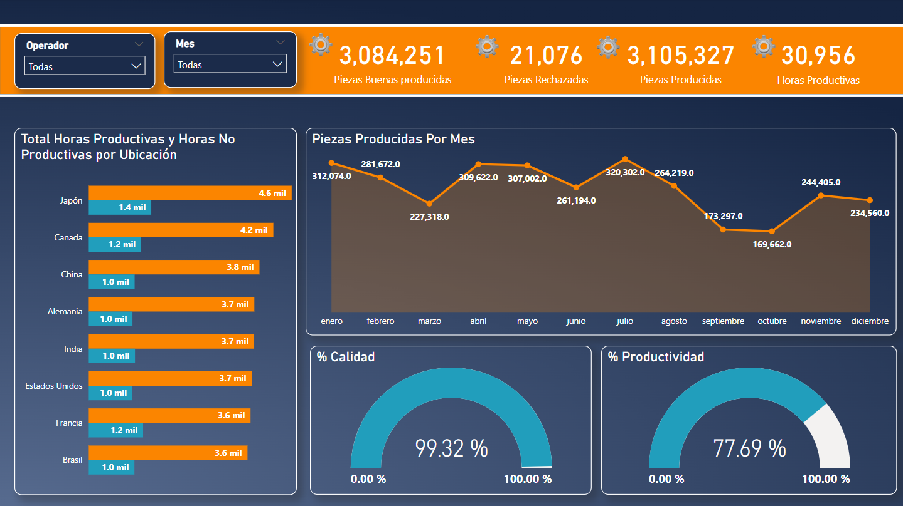
 | Tema - Enlace
0 | 1. Flujo de trabajo en Power BI
0 | 2. Medidas Implícitas VS Medidas Explícitas
0 | 3. Construyendo El Dashboard
0 | 4. Diseño Fondo

NOTA: Asegurate de tener "Interacción en el objeto" activado en tu Power BI. Para activarlo haz lo siguiente: 1. Ve a "Archivo" / "Opciones y configuración" / "Opciones" 2. Dirigete a "Características de versión preliminar" 3. Encuentra la casilla "Interacción en el objeto" y activalo. 4. Cierra y vuelve a abrir Power BI Desktop. 5. Listo, tienes tu Power BI con mejores opciones.

Instalación Power BI
Inicio
Instalación Power BI


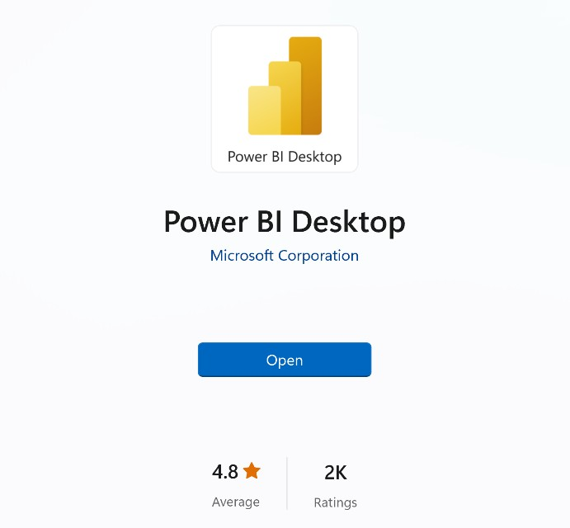
Get
1) Descargar desde Microsoft Store
apps.microsoft.com
Windows controla las actualizaciones automáticas
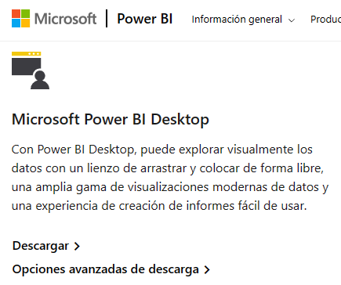
2) Descargar manualmente desde la web
powerbi.microsoft.com/downloads
Sin actualizaciones automáticas (permite el control de versiones)
Descarga un archivo de instalación ejecutable
3) Instalar como parte de Microsoft 365
microsoft.com/microsoft-365
Power BI Desktop se incluye como parte de determinadas suscripciones empresariales de Office/Microsoft 365
Si tu empresa usa una versión compatible de Microsoft 365, habla con un administrador sobre cómo obtener acceso a Power BI

Flujo Power BI
Inicio
Flujo Power BI

 | VISIÓN PANORÁMICA
 | TODO EMPIEZA DEFINIENDO UN OBJETIVO DE ANÁLISIS
 | ¿Qué quiero mejorar / Optimizar? (Ejemplo: Análisis de ventas, desempeño de marketing, Gestión de RH, Satisfacción de cliente, Gestión de inventario etc…)

FLUJO DE TRABAJO TÍPICO EN POWER BI

1. Importar Datos: Para importar datos a utilizamos Power Query ("back-end" de Power BI), que nos permite conectarnos a más de 200 lugares para importar datos a Power BI, como Excel, Web, base de datos como SQL, Google Sheets, etc…
2. Tratar / transformar los datos (opcional): Importante hacer una revisión previa de los datos en el origen de datos. El objetivo es tener una información limpia, organizada y también construir una estructura efectiva que me permita lograr mis objetivos de análisis. Ejemplo: que no tengamos filas en blanco, valores duplicados o una estructura incorrecta.
3. Modelo de datos (opcional): Creamos un modelo de datos para optimizar los datos, siguiendo la normalización de las bases de datos que veremos en la clase 4.
4. Crear fórmulas / análisis: También conocidos como medidas y columnas calculadas, se dividen en medidas implícitas o explícitas, hoy veremos las medidas implícitas.
5. Construir Dashboard: Se deciden los objetos visuales a elegir para cada KPI, se crea una estructura previa y se construye el Dashboard.

Importar Datos
Inicio
Importar Datos A Power BI

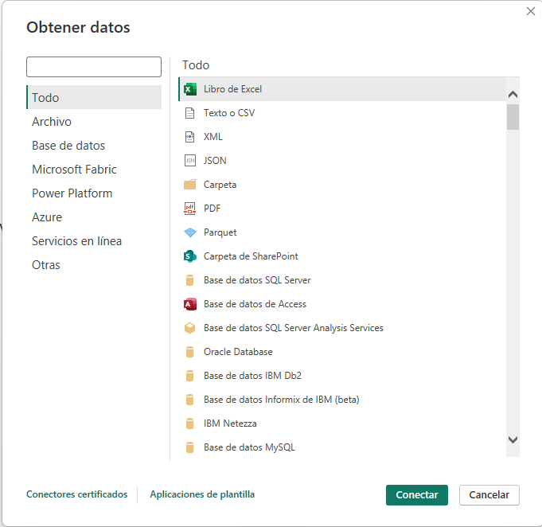

 | Importar Datos
 | 0 | Existen decenas de maneras para importar datos a Power BI
 | 0 | Importante: Hacer análisis de mis datos, que me permita entender. ¿Hay limpieza en los datos?, ¿que me falta para conseguir mis medir mis KPI´s?

Medida Implícita vs Explícita
Inicio
Medida Implicita vs Medida Explícita

MEDIDA IMPLÍCITA
MEDIDA EXPLÍCITA

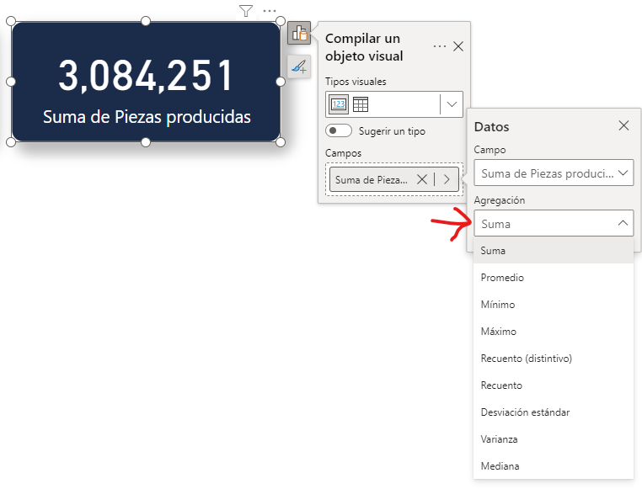

 | Diferencia entre medida implicita y explicita
 | 0 | Vemos las diferencias de los cálculos, pero también sobre la práctica

Las medidas explícitas son creadas por los usuarios mediante la escritura de fórmulas DAX. Permiten realizar cálculos personalizados y complejos que no se limitan a las funciones básicas de agregación. Ventajas:
Flexibilidad: Permiten crear cálculos complejos y personalizados adaptados a necesidades específicas de análisis.
Control: Ofrecen un control preciso sobre la lógica de cálculo.
Desventajas:
Preparación: Requieren un conocimiento sólido de DAX, lo que puede ser un obstáculo para usuarios principiantes.

Las medidas implícitas son creadas automáticamente por Power BI cuando realizas operaciones como sumar, contar o calcular promedios directamente en los campos de una tabla en los informes / dashboards. Estas operaciones se realizan sin necesidad de escribir fórmulas DAX (Data Analysis Expressions) explícitas. Ventajas:
Facilidad de uso: Son fáciles de crear y no requieren conocimientos de DAX.
Rapidez: Permiten obtener rápidamente totales, promedios, y otros cálculos sin configuración adicional.
Desventajas:
Menos flexibilidad: No permiten personalizaciones complejas ni lógicas específicas más allá de las operaciones básicas.

Indicadores
#2F4060
#F2781B
#FFFFFF
#219EBC
Inicio

Indicadores Clave De Rendimiento

 | OBJETIVO: Medir productividad: Evaluar que tan eficientemente los recursos como el tiempo y el esfuerzo del operador están siendo utilizados para generar productos de calidad.

 | Estado (1) | Indicador | Objeto Visual | Función DAX
 | 1 | Piezas buenas producidas | Tarjeta | Total Piezas Buenas producidas = SUM('Producción'[Piezas producidas] )
 | 1 | Piezas Rechazadas | Tarjeta | Total Piezas Rechazadas = sum('Producción'[Piezas rechazadas])
 | 1 | Piezas producidas (buenas + rechazadas) | Tarjeta | Total Piezas Producidas = [Total Piezas Buenas producidas] + [Total Piezas Rechazadas]
 | 1 | Total Horas productivas | Tarjeta | Total Horas Productivas = CALCULATE( SUM('Producción'[Total Horas]),'Producción'[Obstáculos]=BLANK())
 | 1 | Horas Producidas vs Horas No Productivas por Ubicación | Gráfico de barras agrupadas | Usamos la medida de Horas Productivas y creamos la nueva medida Total Horas No Productivas = CALCULATE( SUM('Producción'[Total Horas]),'Producción'[Obstáculos]<>BLANK())
 | 11 | Piezas buenas producidas por mes | Gráfico de áreas | Usamos la medida Total Piezas Buenas Producidas
 | 1 | % de calidad | Medidor / Velocimetro | % Calidad = [Total Piezas Buenas producidas] / [Total Piezas Producidas]
 | 1 | % de productividad | Medidor / Velocimetro | % Productividad = [Total Horas Productivas] / sum('Producción'[Total Horas])
 | 1 | Productividad por operador | Segmentación de datos por operadores
 | 1 | Filtro por mes | Segmentación para filtrar por mes

Fondo Dashboard
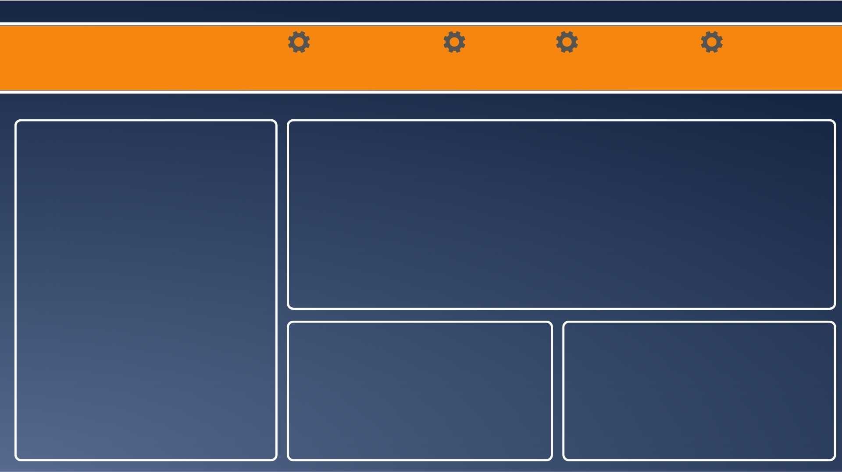
#2F4060
#F2781B
#FFFFFF
#219EBC
Inicio

Principios De Diseño

